Sheet1
款号 | 订单号 |  | 唛头型号 | 唛头照片 | 订购数量
 |  | 品名 |  |  | XS | S | M | L | XL | XXL | XXXL | 合计
F5701AX | 1645804/1645787/1645786/1645785/1645784/1645783/1645782/1645781/1645780/1645779/1645778/1645777/1645776/1645775/1645774/1645773 |  | 21 AULBM09590 | 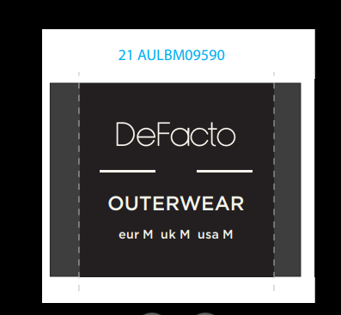 | 100 | 1408 | 2720 | 3836 | 2524 | 1310 | 1212 | 13110

 |  | 主唛

F5701AX | 1645804/1645787/1645786/1645785/1645784/1645783/1645782/1645781/1645780/1645779/1645778/1645777/1645776/1645775/1645774/1645773 | StampSticker | 条码-BK27 | 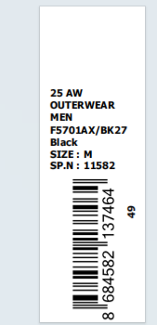 | 25 | 546 | 1075 | 1566 | 1038 | 530 | 510 | 5290
 | 1645804/1645787/1645786/1645785/1645784/1645783/1645782/1645781/1645780/1645779/1645778/1645777/1645776/1645775/1645774/1645773 | StampSticker | 条码贴-NV175 | 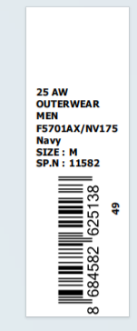 | 85 | 875 | 1671 | 2284 | 1496 | 795 | 715 | 7921
 | 1645804/1645787/1645786/1645785/1645784/1645783/1645782/ | PRICE STICKER BK27 S -3XL | 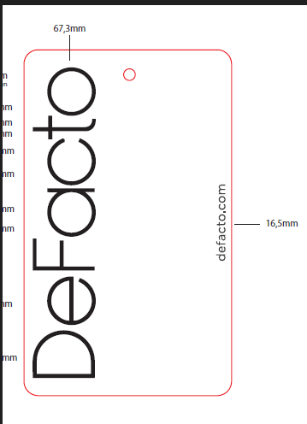 | 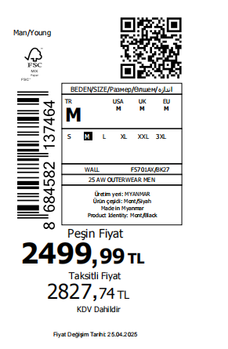 | 0 | 450 | 900 | 1330 | 890 | 450 | 450 | 4470
 | 1645804/1645787/1645786/1645785/1645784/1645783/1645782/1645778/1645777/1645776/ | PRICE STICKER NV175 S -3XL | 有价格贴纸- | 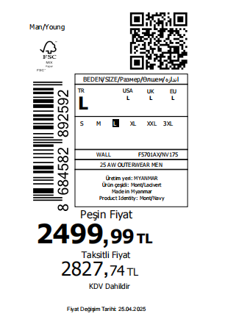 | 85 | 680 | 1150 | 1720 | 1200 | 580 | 580 | 5995
 | 1645779 | PRICE STICKER BK27 |  | XS-2XL | 25 | 45 | 65 | 45 | 25 | 25 |  | 230
 | 1645779/1645774/1645773 | PRICE STICKER NV175 |  | XS-2XL | 85 | 165 | 245 | 165 | 85 | 85 |  | 830
 | 164773 | lot Label | 中包贴纸 | 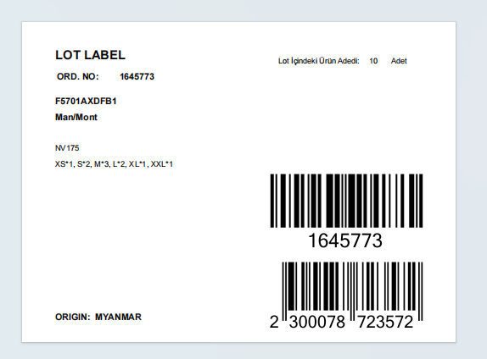 |  |  |  |  |  |  |  | 15
 | 1645774 | lot Label | 中包贴纸 |  |  |  |  |  |  |  |  | 50
 | 1645775 | lot Label | 中包贴纸 |  |  |  |  |  |  |  |  | 35
 | 1645776 | lot Label | 中包贴纸 |  |  |  |  |  |  |  |  | 5
 | 1645777 | lot Label | 中包贴纸 |  |  |  |  |  |  |  |  | 10
 | 1645778 | lot Label | 中包贴纸 |  |  |  |  |  |  |  |  | 15
 | 1645779 | lot Label BK27 | 中包贴纸 |  |  |  |  |  |  |  |  | 25
 | 1645779 | lot Label NY175 | 中包贴纸 |  |  |  |  |  |  |  |  | 25
 | 1645780 | lot Label BK27 | 中包贴纸 |  |  |  |  |  |  |  |  | 45
 | 1645780 | lot Label NY175 | 中包贴纸 |  |  |  |  |  |  |  |  | 55
 | 1645781 | lot Label BK27 | 中包贴纸 |  |  |  |  |  |  |  |  | 28
 | 1645781 | lot Label NY175 | 中包贴纸 |  |  |  |  |  |  |  |  | 65
 | 1645782 | lot Label BK27 | 中包贴纸 |  |  |  |  |  |  |  |  | 25
 | 1645782 | lot Label NY175 | 中包贴纸 |  |  |  |  |  |  |  |  | 25
 | 1645783 | lot Label BK27 | 中包贴纸 |  |  |  |  |  |  |  |  | 18
 | 1645783 | lot Label NY175 | 中包贴纸 |  |  |  |  |  |  |  |  | 18
 | 1645784 | lot Label BK27 | 中包贴纸 |  |  |  |  |  |  |  |  | 10
 | 1645784 | lot Label NY175 | 中包贴纸 |  |  |  |  |  |  |  |  | 10
 | 1645785 | lot Label BK27 | 中包贴纸 |  |  |  |  |  |  |  |  | 10
 | 1645785 | lot Label NY175 | 中包贴纸 |  |  |  |  |  |  |  |  | 15
 | 1645786 | lot Label BK27 | 中包贴纸 |  |  |  |  |  |  |  |  | 8
 | 1645786 | lot Label NY175 | 中包贴纸 |  |  |  |  |  |  |  |  | 15
 | 1645787 | lot Label BK27 | 中包贴纸 |  |  |  |  |  |  |  |  | 38
 | 1645787 | lot Label NY175 | 中包贴纸 |  |  |  |  |  |  |  |  | 40
 | 1645804 | lot Label BK27 | 中包贴纸 |  |  |  |  |  |  |  |  | 364
 | 1645804 | lot Label NY175 | 中包贴纸 |  |  |  |  |  |  |  |  | 460

